2019_04_data
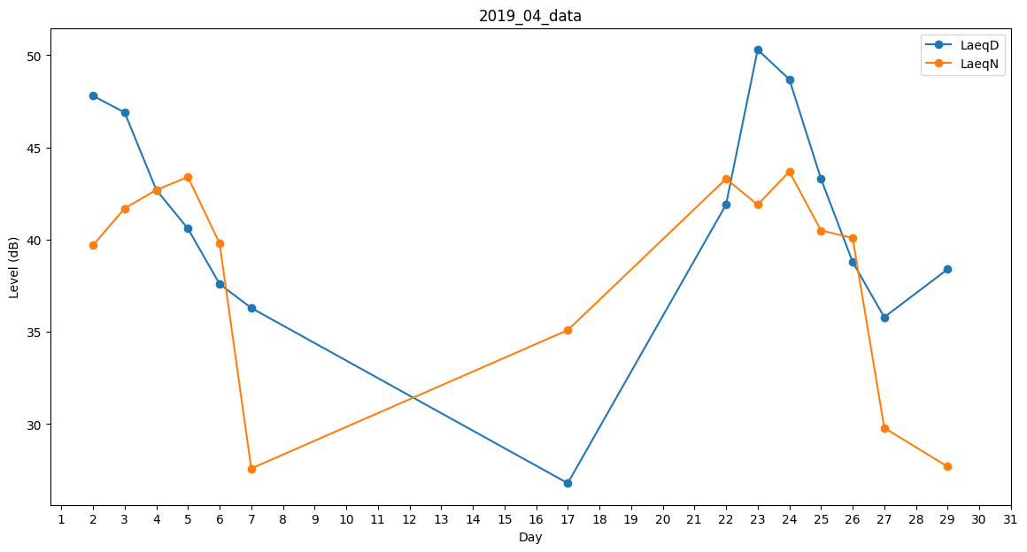
Day | LaeqD | LaeqN
1 | 0 | 0
2 | 47.8 | 39.7
3 | 46.9 | 41.7
4 | 42.7 | 42.7
5 | 40.6 | 43.4
6 | 37.6 | 39.8
7 | 36.3 | 27.6
8 | 0 | 0
9 | 0 | 31.6
10 | 29 | 0
11 | 0 | 0
12 | 0 | 0
13 | 0 | 0
14 | 0 | 0
15 | 0 | 33.8
16 | 0 | 0
17 | 26.8 | 35.1
18 | 28.6 | 0
19 | 0 | 0
20 | 0 | 0
21 | 0 | 43.4
22 | 41.9 | 43.3
23 | 50.3 | 41.9
24 | 48.7 | 43.7
25 | 43.3 | 40.5
26 | 38.8 | 40.1
27 | 35.8 | 29.8
28 | 0 | 0
29 | 38.4 | 27.7
30 | 29 | 0

